PLANES
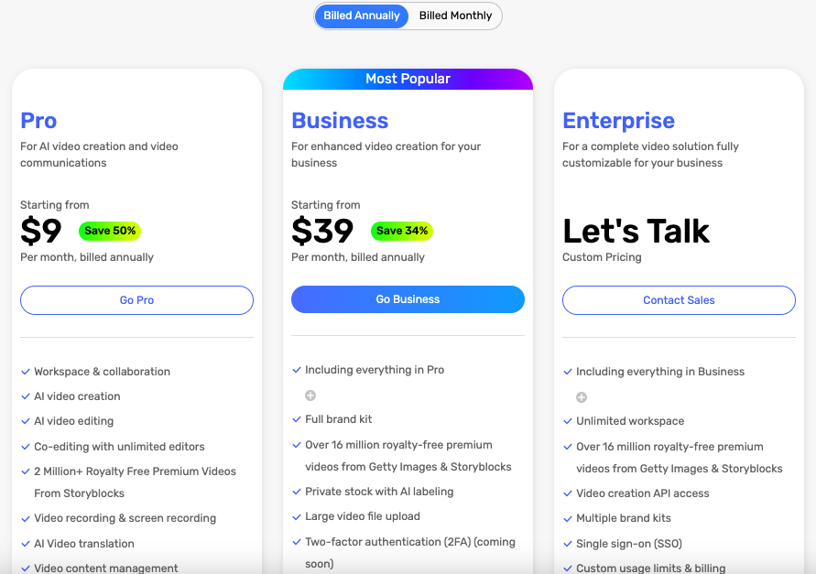
PLANES

NOTA: | LA IDEA ES SEPARAR LOS VEHÍCULOS POR SUS DIFERENTES CARACTERÍSTICAS/CUALIDADES. QUE LOS VENDEDORES PUEDAN CARGAR DE FORMA TAN ESPECÍFICA COMO QUIERAN O PUEDAN, Y LOS COMPRADORES PUEDAN FILTRAR O BUSCAR TAMBIÉN DE LA MISMA FORMA.

 | ES IMPORTANTE CONSIDERAR LAS CATEGORÍAS DE PAGO QUE TIENE FULMUV, PARA PODER COLOCAR LOS FILTROS:

 | A. OneMuv: 1 Repuesto ó 1 Accesorio ó 1 Vehículo ó 1 Evento ó 1 Servicio
 |  | MENSUAL | $3.50
 |  | SEMESTRAL | $19
 |  | ANUAL | $35

 | B. FULMUV: (Todos los productos y/o servicios que ofrezca el vendedor + su catálogo completo FULMUV + Galería, etc (servicios adicionales))
 |  | MENSUAL | $25.00
 |  | SEMESTRAL | $127
 |  | ANUAL | $227

 | C. BasicMuv: 1 Lavadora Básica ó 1 Vulcanizadora Básica
 |  | MENSUAL | $3.50

 | SE PUDIERA HACER ALGO ASÍ:

